données
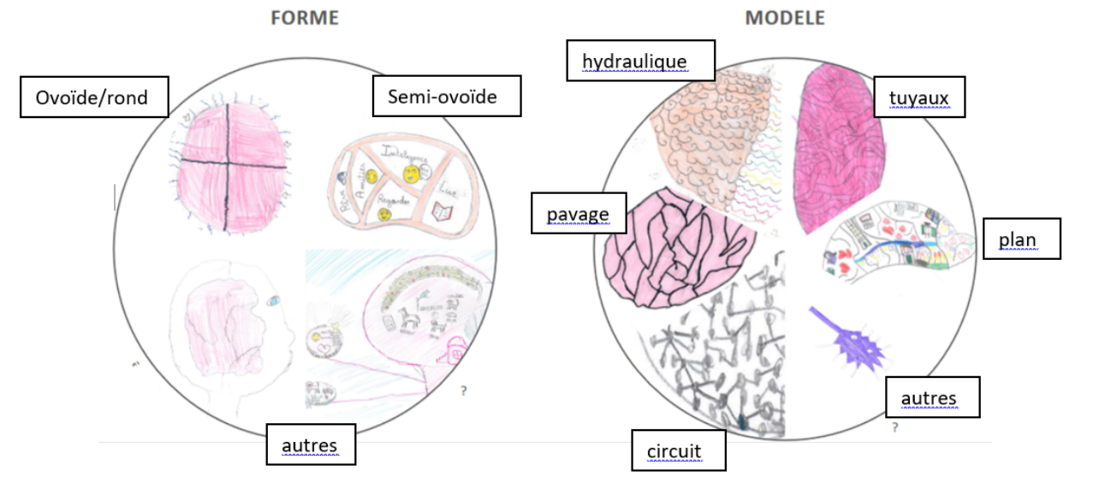
 |  |  | "dessine un cerveau et ce qu'il y a à l'intérieur"

école |  |  | classe |  |  |  | enseignant

AVANT |  |  |  |  |  |  |  | Guide d'observation
forme | ovoïde | semi-ovoïde | autres |  |  |  |  | formes
nbre élèves |  |  |  |  |  |  |  | ovoïde | ronde ou presque
 |  |  |  |  |  |  |  | semi-ovoïde | forme réelle
APRES |  |  |  |  |  |  |  | autres | carrée, entonnoir, …
forme | ovoïde | semi-ovoïde | autres
nbre élèves

AVANT |  |  |  |  |  |  |  | organisation
organisation interne | hydraulique | circuit | tuyaux | pavage | plan | autres |  | hydraulique | est dessinée principalement la présence d'un liquide, avec ou sans décors
nbre élèves |  |  |  |  |  |  |  | circuit | divers points inter-reliés
 |  |  |  |  |  |  |  | tuyaux | enchevêtrement de tuyaux
APRES |  |  |  |  |  |  |  | pavage | le cerveau est découpé en zones non communicantes, régulières ou non, droites ou non
organisation interne | hydraulique | circuit | tuyaux | pavage | plan | autres |  | plan | le cerveau est découpé en zones, toutes ou en partie communicantes
nbre élèves |  |  |  |  |  |  |  | autres | présence de bonhommes, d'animaux, …

 |  |  |  |  |  |  |  | Par exemple :

graphiques
 | Avant la séquence |  | Après la séquence

Formes |  | Formes
Forme T0
ovoïde
semi-ovoïde
autres
Forme T1
ovoïde
semi-ovoïde
autres

organisation interne |  | organisation interne
Organisation interne T0
hydraulique
circuit
tuyaux
pavage
plan
autres
Organisation interne T1
hydraulique
circuit
tuyaux
pavage
plan
autres

